Atelier 2 - SROV
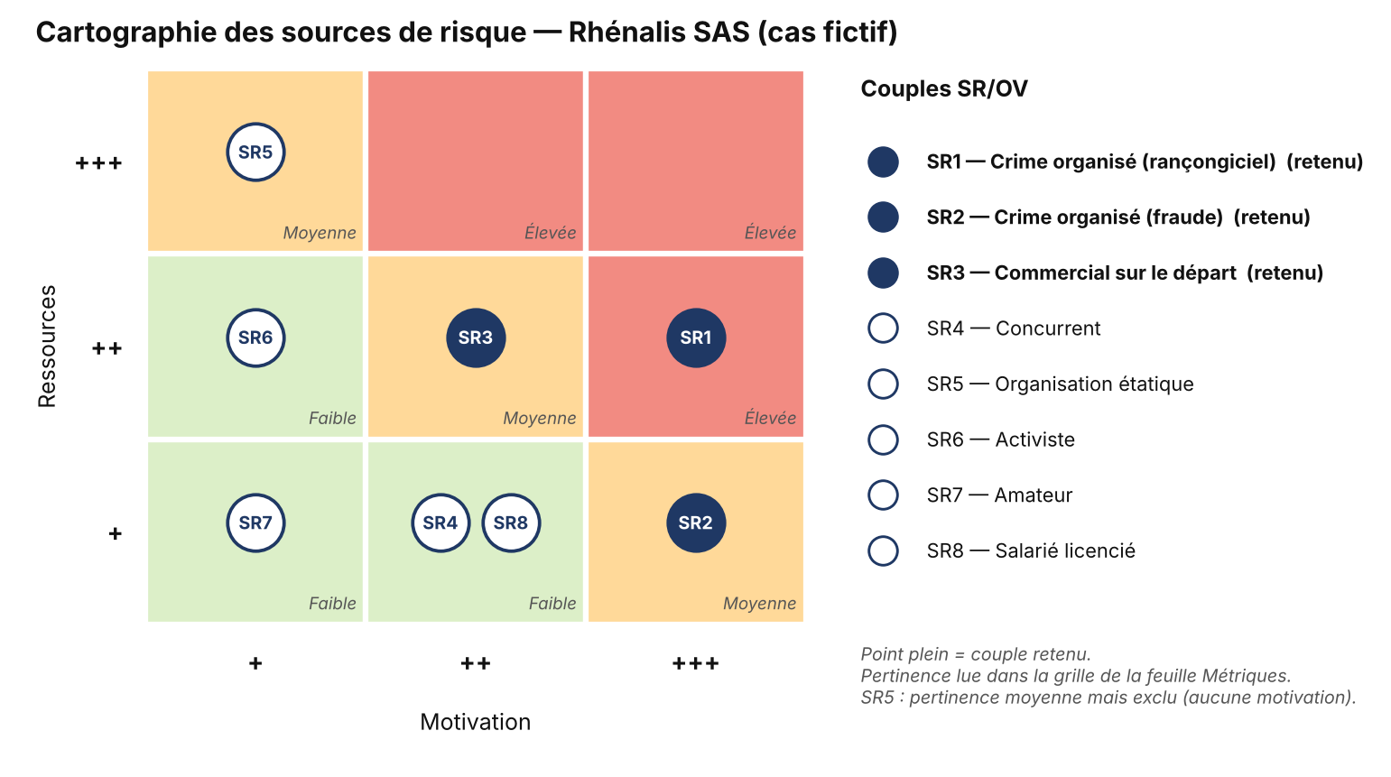
Identification |  | Cotation |  | Evaluation
Sources de risque | Objectifs visés | Motivation | Ressources | Pertinence du couple SR/OV | Priorité | Retenu | Justification de l'exclusion du couple SR/OV
SR1 - Organisation criminelle (rançongiciel) | OV1 - Gain financier : chiffrer l'ERP/CRM et les sauvegardes puis exiger une rançon, avec exfiltration préalable des données pour double extorsion (ER : ERP indisponible G3, perte des données G4, vol du fichier clients G3) | +++ | ++ | Elevée | 1 | OUI
SR2 - Organisation criminelle (fraude financière) | OV2 - Gain financier : détourner les paiements clients par fraude au RIB, après compromission d'une messagerie ou d'un compte ERP (ER : fraude au RIB G3) | +++ | + | Moyenne | 2 | OUI
SR3 - Collaborateur malveillant (commercial sur le départ) | OV3 - Lucratif / avantage personnel : emporter le fichier clients et les tarifs négociés chez un concurrent ou pour une future activité (ER : vol du fichier clients G3) | ++ | ++ | Moyenne | 2 | OUI
SR4 - Concurrent | OV4 - Espionnage : obtenir le fichier clients et la politique tarifaire de Rhénalis | ++ | + | Faible | 0 | NON | Concurrents régionaux de taille comparable, sans capacité offensive et exposés à un risque pénal. Le scénario réaliste passe par un salarié débauché : il est couvert par SR3/OV3.
SR5 - Organisation étatique | OV5 - Espionnage ou prépositionnement stratégique | + | +++ | Moyenne | 0 | NON | Pertinence théorique moyenne (ressources maximales) mais aucune motivation : Rhénalis n'a ni activité stratégique, ni données sensibles pour un État, ni client sensible. Exclu par décision du groupe.
SR6 - Activiste | OV6 - Idéologique : nuire à l'image de l'entreprise ou perturber son activité | + | ++ | Faible | 0 | NON | Aucune activité controversée (distribution de matériel électrique). Pas de motivation identifiée.
SR7 - Amateur (script-kiddie) | OV7 - Défi / amusement : perturber un service exposé sur Internet | + | + | Faible | 0 | NON | Plateforme ERP/CRM non exposée publiquement (accès par VPN), site vitrine hors périmètre. Menace couverte par le socle de sécurité (atelier 1 - GAP).
SR8 - Collaborateur mécontent (licencié) | OV8 - Vengeance : saboter les données ou l'ERP | ++ | + | Faible | 0 | NON | Droits utilisateurs limités, pas d'accès administrateur. Risque traité par le socle : retrait des accès au départ, sauvegardes.

Atelier 3 - Carto PP
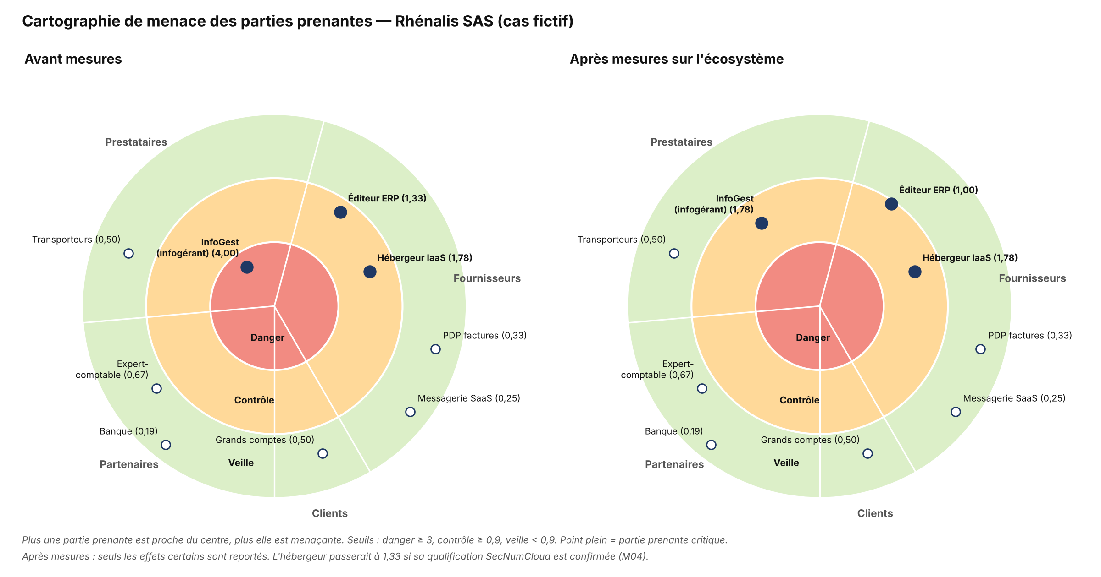
 | Série 1 | Série 2 | Série 3 | Cercle 1 | Cercle 2 | Cercle 3 | Cercle 4 | Cercle 5
 | 0 | 0.9 | 3 | 0 | 1 | 2 | 3 | 4
 | 0 | 0.9 | 3 | 0 | 1 | 2 | 3 | 4
 | 0 | 0.9 | 3 | 0 | 1 | 2 | 3 | 4
 | 0 | 0.9 | 3 | 0 | 1 | 2 | 3 | 4
 | 0 | 0.9 | 3 | 0 | 1 | 2 | 3 | 4
 | 0 | 0.9 | 3 | 0 | 1 | 2 | 3 | 4
 | 0 | 0.9 | 3 | 0 | 1 | 2 | 3 | 4
 | 0 | 0.9 | 3 | 0 | 1 | 2 | 3 | 4
 | 0 | 0.9 | 3 | 0 | 1 | 2 | 3 | 4
 | 0 | 0.9 | 3 | 0 | 1 | 2 | 3 | 4
 | 0 | 0.9 | 3 | 0 | 1 | 2 | 3 | 4
 | 0 | 0.9 | 3 | 0 | 1 | 2 | 3 | 4
 | 0 | 0.9 | 3 | 0 | 1 | 2 | 3 | 4
 | 0 | 0.9 | 3 | 0 | 1 | 2 | 3 | 4
 | 0 | 0.9 | 3 | 0 | 1 | 2 | 3 | 4
 | 0 | 0.9 | 3 | 0 | 1 | 2 | 3 | 4
 | 0 | 0.9 | 3 | 0 | 1 | 2 | 3 | 4
 | 0 | 0.9 | 3 | 0 | 1 | 2 | 3 | 4
 | 0 | 0.9 | 3 | 0 | 1 | 2 | 3 | 4
 | 0 | 0.9 | 3 | 0 | 1 | 2 | 3 | 4
 | 0 | 0.9 | 3 | 0 | 1 | 2 | 3 | 4
 | 0 | 0.9 | 3 | 0 | 1 | 2 | 3 | 4
 | 0 | 0.9 | 3 | 0 | 1 | 2 | 3 | 4
 | 0 | 0.9 | 3 | 0 | 1 | 2 | 3 | 4
 | 0 | 0.9 | 3 | 0 | 1 | 2 | 3 | 4
 | 0 | 0.9 | 3 | 0 | 1 | 2 | 3 | 4
 | 0 | 0.9 | 3 | 0 | 1 | 2 | 3 | 4
 | 0 | 0.9 | 3 | 0 | 1 | 2 | 3 | 4
 | 0 | 0.9 | 3 | 0 | 1 | 2 | 3 | 4
 | 0 | 0.9 | 3 | 0 | 1 | 2 | 3 | 4
 | 0 | 0.9 | 3 | 0 | 1 | 2 | 3 | 4
 | 0 | 0.9 | 3 | 0 | 1 | 2 | 3 | 4
 | 0 | 0.9 | 3 | 0 | 1 | 2 | 3 | 4
 | 0 | 0.9 | 3 | 0 | 1 | 2 | 3 | 4
 | 0 | 0.9 | 3 | 0 | 1 | 2 | 3 | 4
 | 0 | 0.9 | 3 | 0 | 1 | 2 | 3 | 4
 | 0 | 0.9 | 3 | 0 | 1 | 2 | 3 | 4
 | 0 | 0.9 | 3 | 0 | 1 | 2 | 3 | 4
 | 0 | 0.9 | 3 | 0 | 1 | 2 | 3 | 4
 | 0 | 0.9 | 3 | 0 | 1 | 2 | 3 | 4
 | 0 | 0.9 | 3 | 0 | 1 | 2 | 3 | 4
 | 0 | 0.9 | 3 | 0 | 1 | 2 | 3 | 4
 | 0 | 0.9 | 3 | 0 | 1 | 2 | 3 | 4
 | 0 | 0.9 | 3 | 0 | 1 | 2 | 3 | 4
 | 0 | 0.9 | 3 | 0 | 1 | 2 | 3 | 4
 | 0 | 0.9 | 3 | 0 | 1 | 2 | 3 | 4
 | 0 | 0.9 | 3 | 0 | 1 | 2 | 3 | 4
 | 0 | 0.9 | 3 | 0 | 1 | 2 | 3 | 4
 | 0 | 0.9 | 3 | 0 | 1 | 2 | 3 | 4
 | 0 | 0.9 | 3 | 0 | 1 | 2 | 3 | 4
...

Menace associée
Exposition

<3 3-6 7-9 >9
1

0
Niveau SSI

<4 4-5 6-7 >7

Zone de veille
Zone de contrôle
Zone d’alerte

Zone veille | Zone CTRL | Zone ALRT | Cercle 1 | Cercle 2 | Cercle 3 | Cercle 4 | Cercle 5
0 | 0.9 | 3 | 0 | 1 | 2 | 3 | 4

Atelier 3 - SS1
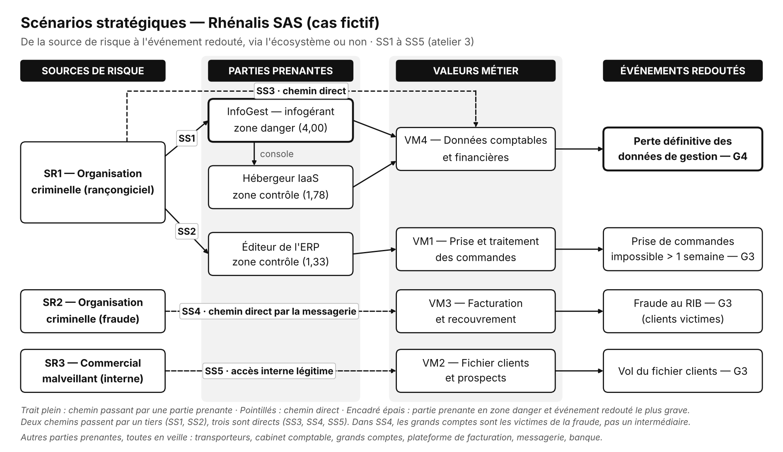

Atelier 4 - SO1
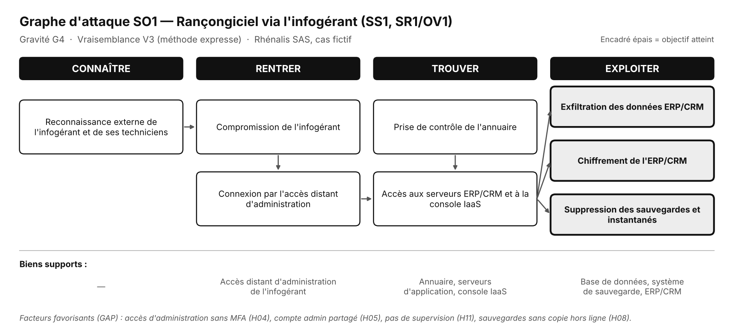
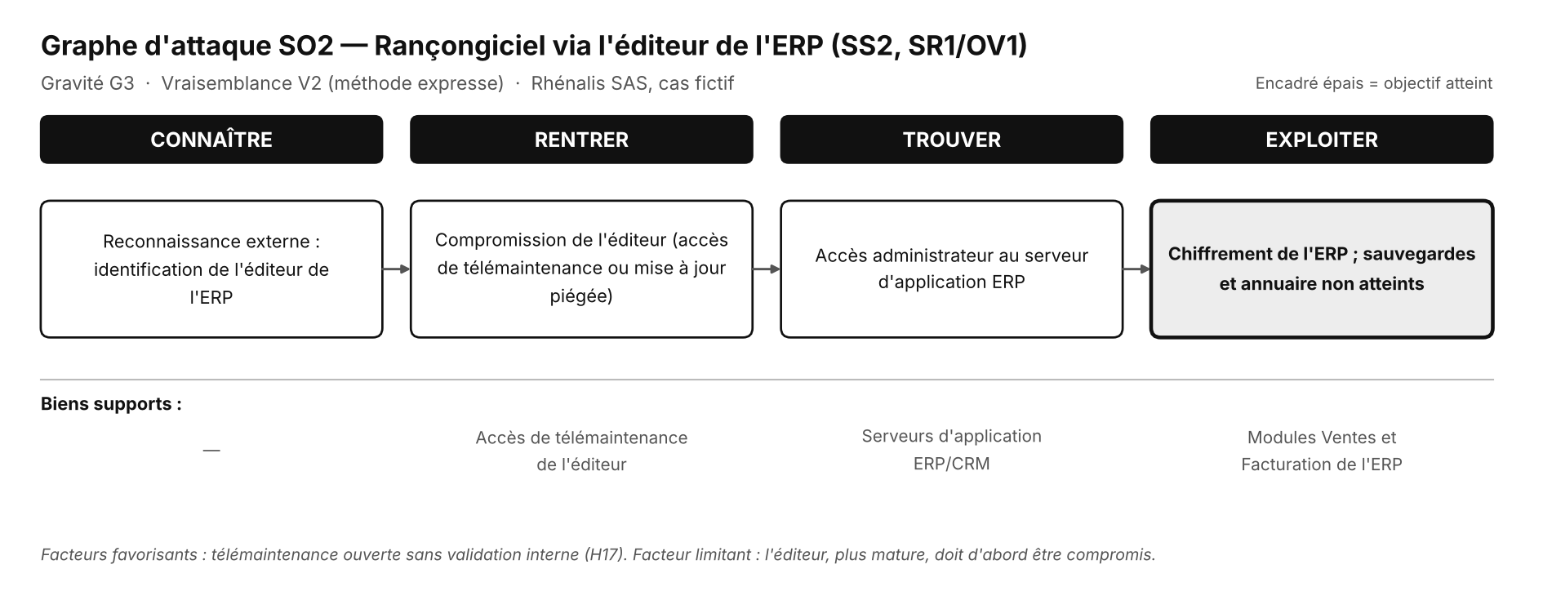

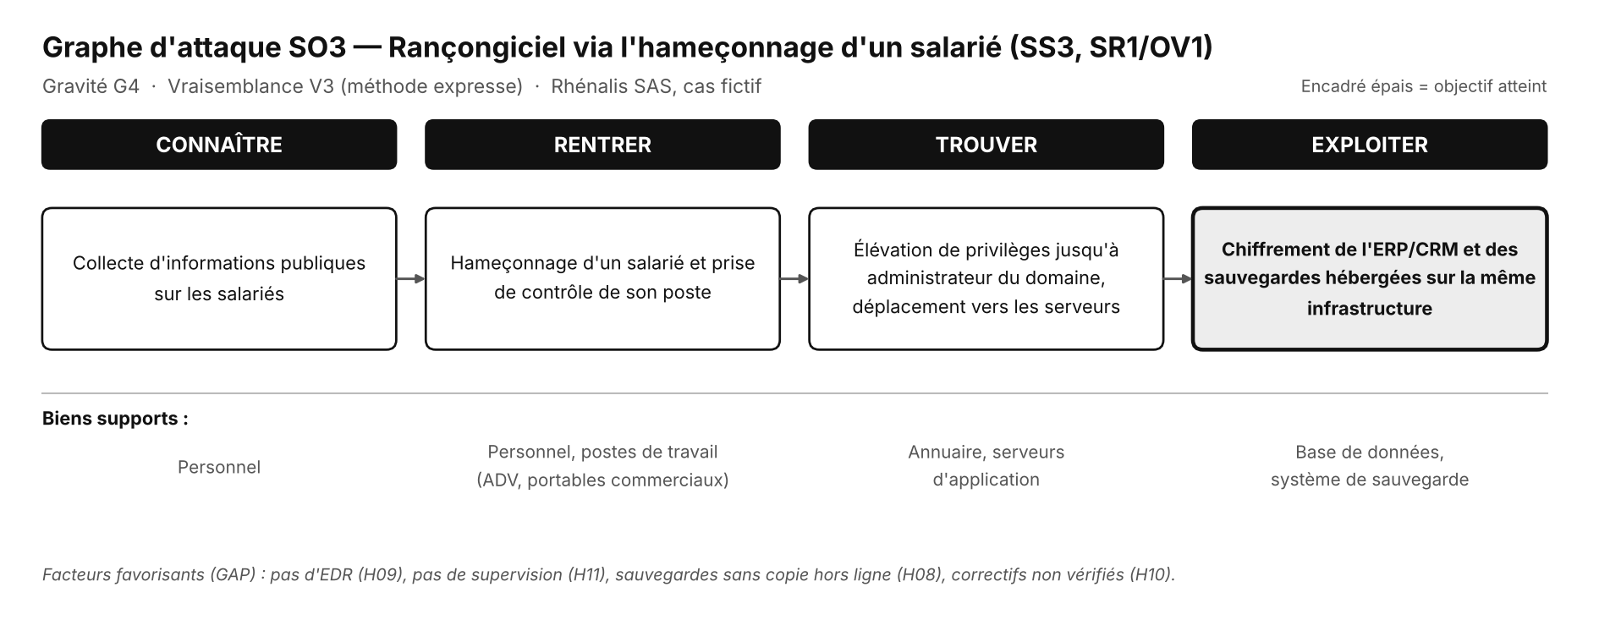
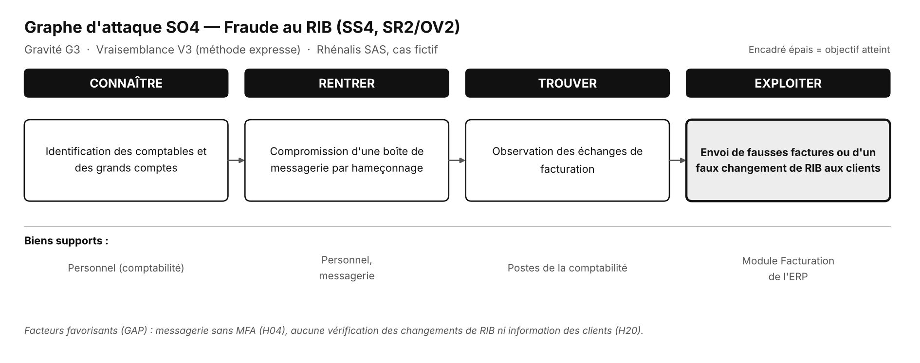

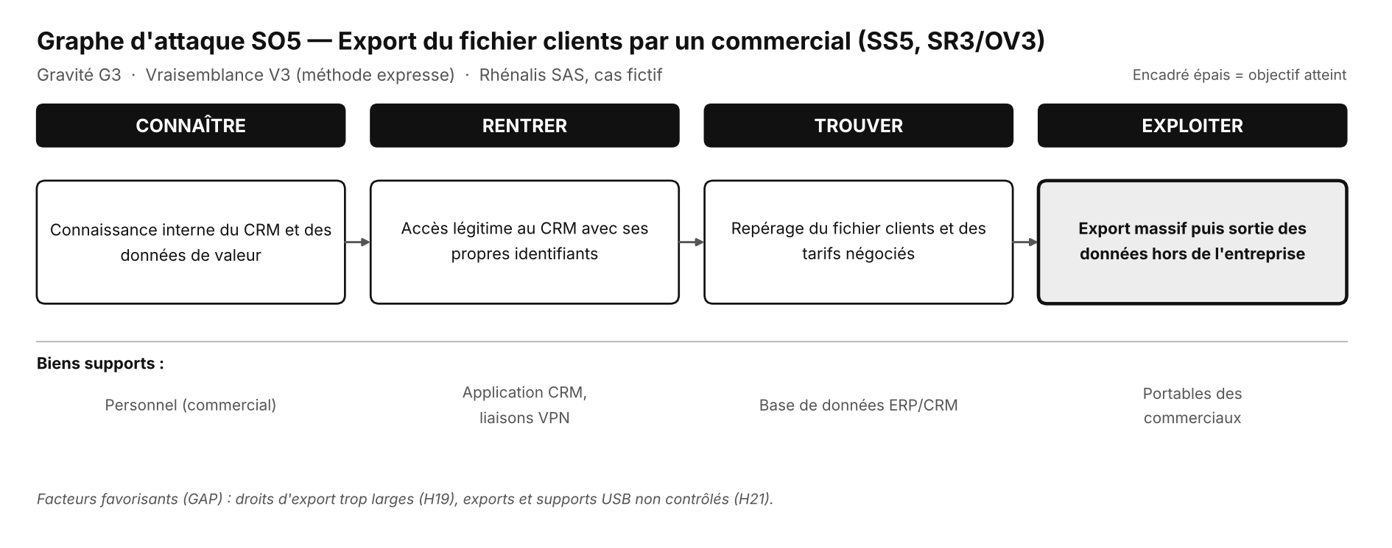

Atelier 5 - Risques
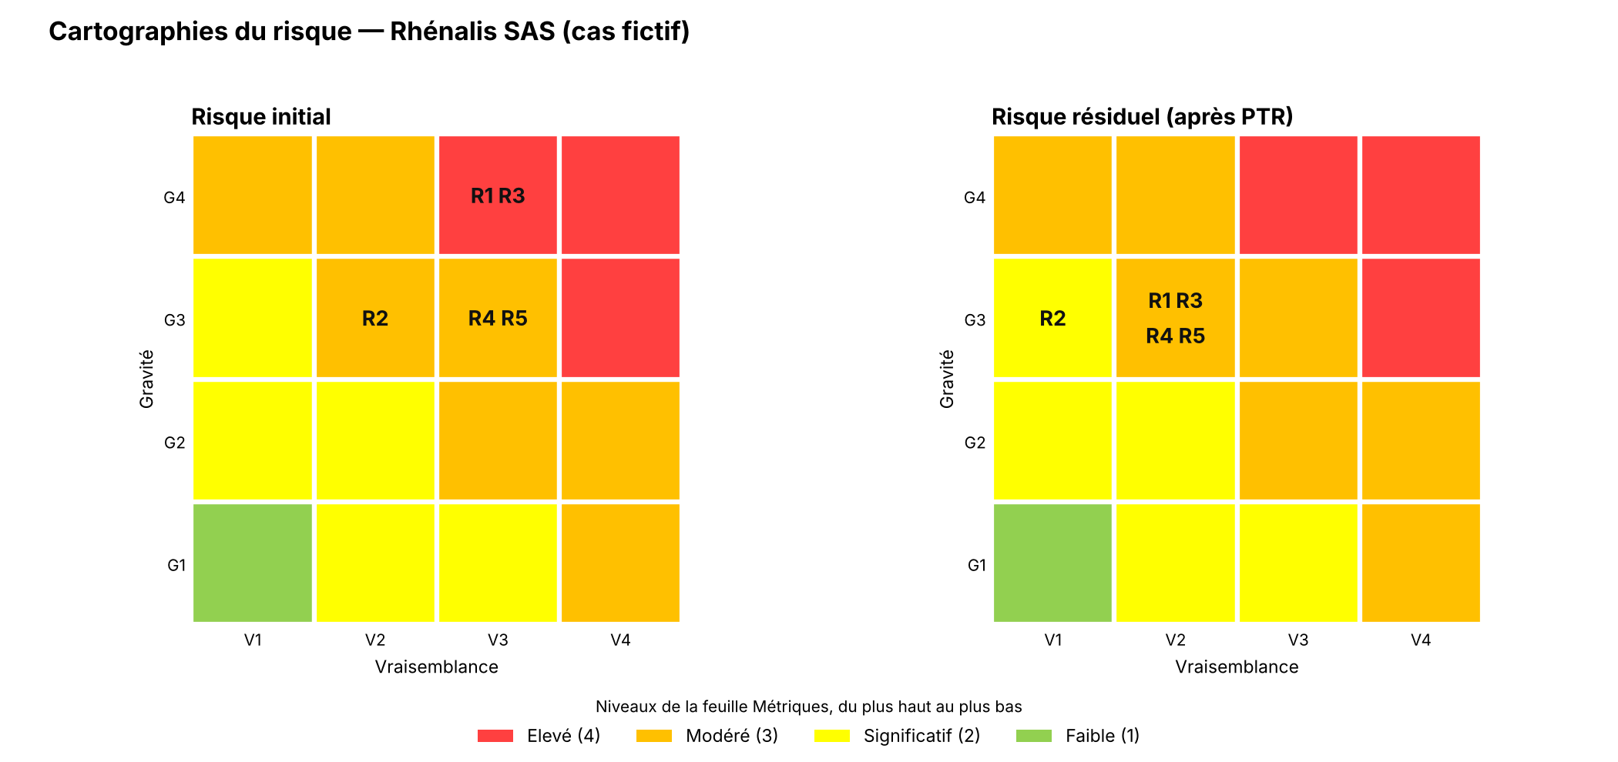
Index | Risque | Risque | Traitement | Sources de risque | Objectifs visés | Evennements redoutés | Scénarios stratégiques | Chemin d'attaque | Gravité | Scénarios opérationnels | Vraisemblance
R1 | Un groupe cybercriminel provoque la perte définitive des données de gestion de Rhénalis, en passant par l’infogérant, afin d’exiger une rançon. | Elevé | Réduire | SR1 | OV1 | Perte définitive des données comptables (G4) | SS1 | via l’infogérant | 4 | SO1 | 3
R2 | Un groupe cybercriminel rend l’ERP indisponible plus d’une semaine, en passant par l’éditeur du logiciel, afin d’exiger une rançon. | Modéré | Réduire | SR1 | OV1 | Prise de commandes impossible > 1 semaine (G3) | SS2 | via l'éditeur | 3 | SO2 | 2
R3 | Un groupe cybercriminel provoque la perte définitive des données de gestion, à partir du poste d’un salarié piégé par un courriel, afin d’exiger une rançon. | Elevé | Réduire | SR1 | OV1 | Perte définitive des données comptables (G4) | SS3 | chemin direct (salarié) | 4 | SO3 | 3
R4 | Un fraudeur détourne des paiements de clients vers son propre compte en se faisant passer pour Rhénalis auprès des grands comptes. | Modéré | Réduire | SR2 | OV2 | Modification frauduleuse du RIB (G3) | SS4 | chemin direct (messagerie) | 3 | SO4 | 3
R5 | Un commercial sur le départ emporte le fichier clients et les tarifs négociés pour les utiliser chez un concurrent. | Modéré | Réduire | SR3 | OV3 | Vol et divulgation du fichier clients (G3) | SS5 | chemin direct (accès légitime) | 3 | SO5 | 3

